상품제안서
노티드담아 14인치 기내용 미니캐리어 레디백 결합백 | 상품코드: F32273

 |  |  |  |  |  |  | 02-412-0044 | www.easy1.co.kr
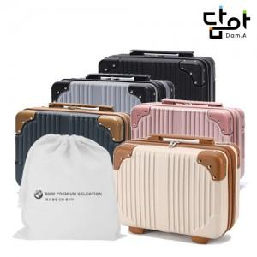

【상세/제작정보】 | <p><span style="font-size: 12pt;"><b>** 배송비- 한박스 8개/ 5000원별도</b></span></p>

【인쇄/포장옵션】 | 실크, 풀칼라, 컬러필름인쇄 / 포장불가능

【공급단가】 | 수량 | 50~ | 100~ | 500~ | 1,000~ | 2,000~
*VAT별도 | 단가 | 11,800원 | 11,500원 | 10,800원 | 10,600원 | 10,400원

【상품 URL】 | https://dev.easy1.co.kr:443/src/goods_detail.php?gdno=32273

